Mode d'emploi
MODE D'EMPLOI

 | 1- Copier la feuille de calcul vierge ("G5") sur des feuilles complémentaires (1 feuille par site d'observation) 2- Préciser le nom et l'adresse du chantier en observation 3- Numéroter les jauges 4- Préciser la hauteur du mur ou la longeur du balcon / porte-à-faux en mètre 5- Préciser la date de l'observation (14/07/21 pour 14 juillet 2021) 6- Inscrire la lecture faite sur le vernier de chaque jauge en mm (Exemple : 32,6) 7- L'évoluton de l'inclinaison ou du basculement par rapport à la première mesure est calculé automatiquement Lors des l'observations suivantes réaliser les tâches 5 et 6.

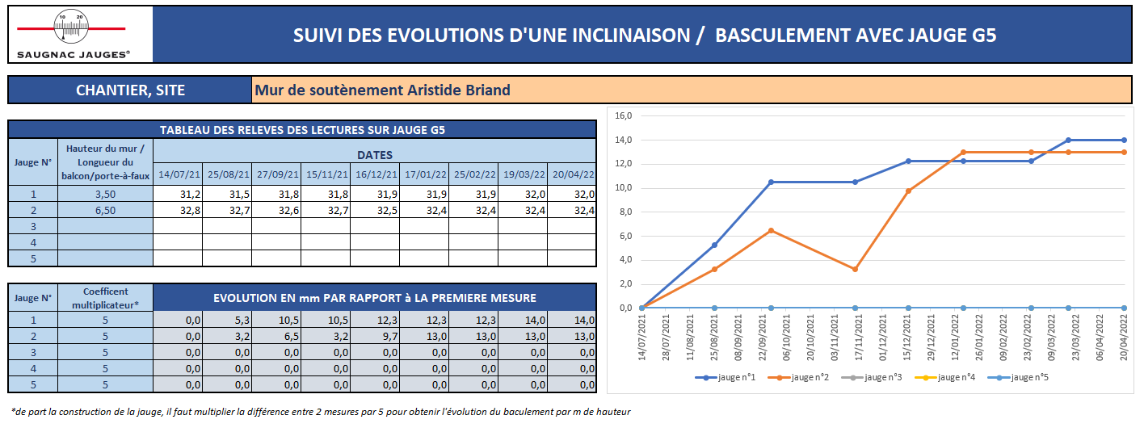
2

4
3
5

6

7

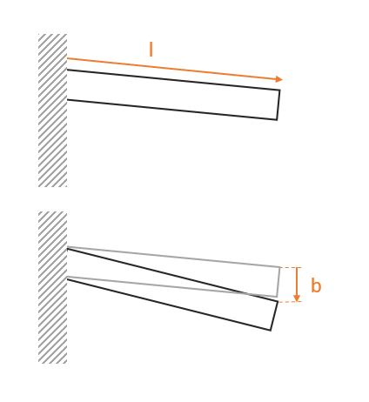

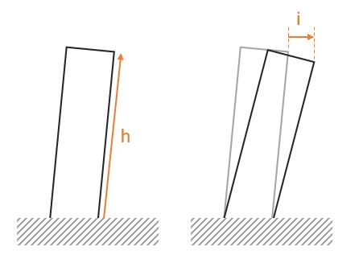

G5
 |  | SUIVI DES EVOLUTIONS D'UNE INCLINAISON / BASCULEMENT AVEC JAUGE G5

CHANTIER, SITE

TABLEAU DES RELEVES DES LECTURES SUR JAUGE G5
Jauge N° | Hauteur du mur / Longueur du balcon/porte-à-faux | DATES
 |  | 2021-07-14 | 2021-08-25 | 2021-09-27 | 2021-11-15 | 2021-12-16 | 2022-01-17 | 2022-02-25 | 2022-03-19 | 2022-04-20
1
2
3
4
5

Jauge N° | Coefficent multiplicateur* | EVOLUTION EN mm PAR RAPPORT à LA PREMIERE MESURE
1 | 5 | 0.0 | 0.0 | 0.0 | 0.0 | 0.0 | 0.0 | 0.0 | 0.0 | 0.0
2 | 5 | 0.0 | 0.0 | 0.0 | 0.0 | 0.0 | 0.0 | 0.0 | 0.0 | 0.0
3 | 5 | 0.0 | 0.0 | 0.0 | 0.0 | 0.0 | 0.0 | 0.0 | 0.0 | 0.0
4 | 5 | 0.0 | 0.0 | 0.0 | 0.0 | 0.0 | 0.0 | 0.0 | 0.0 | 0.0
5 | 5 | 0.0 | 0.0 | 0.0 | 0.0 | 0.0 | 0.0 | 0.0 | 0.0 | 0.0

*de part la construction de la jauge, il faut multiplier la différence entre 2 mesures par 5 pour obtenir l'évolution du baculement par m de hauteur

G5 (Exemple)
 |  | SUIVI DES EVOLUTIONS D'UNE INCLINAISON / BASCULEMENT AVEC JAUGE G5

CHANTIER, SITE |  |  |  | Mur de soutènement Aristide Briand

TABLEAU DES RELEVES DES LECTURES SUR JAUGE G5
Jauge N° | Hauteur du mur / Longueur du balcon/porte-à-faux | DATES
 |  | 2021-07-14 | 2021-08-25 | 2021-09-27 | 2021-11-15 | 2021-12-16 | 2022-01-17 | 2022-02-25 | 2022-03-19 | 2022-04-20
1 | 3.50 | 31.2 | 31.5 | 31.8 | 31.8 | 31.9 | 31.9 | 31.9 | 32.0 | 32.0
2 | 6.50 | 32.8 | 32.7 | 32.6 | 32.7 | 32.5 | 32.4 | 32.4 | 32.4 | 32.4
3
4
5

Jauge N° | Coefficent multiplicateur* | EVOLUTION EN mm PAR RAPPORT à LA PREMIERE MESURE
1 | 5 | 0.0 | 5.3 | 10.5 | 10.5 | 12.2 | 12.2 | 12.2 | 14.0 | 14.0
2 | 5 | 0.0 | 3.2 | 6.5 | 3.2 | 9.7 | 13.0 | 13.0 | 13.0 | 13.0
3 | 5 | 0.0 | 0.0 | 0.0 | 0.0 | 0.0 | 0.0 | 0.0 | 0.0 | 0.0
4 | 5 | 0.0 | 0.0 | 0.0 | 0.0 | 0.0 | 0.0 | 0.0 | 0.0 | 0.0
5 | 5 | 0.0 | 0.0 | 0.0 | 0.0 | 0.0 | 0.0 | 0.0 | 0.0 | 0.0

*de part la construction de la jauge, il faut multiplier la différence entre 2 mesures par 5 pour obtenir l'évolution du baculement par m de hauteur

